Лист2
График плотности распределения p(t)
4.6928571429 | 0.23 | 0.21
4.7785714286 | 0.70 | 0.987
4.8642857143 | 3.03 | 2.546
4.95 | 2.57 | 3.601
5.0357142857 | 4.67 | 2.793
5.1214285714 | 0.23 | 1.188
5.2071428571 | 0.23 | 0.277
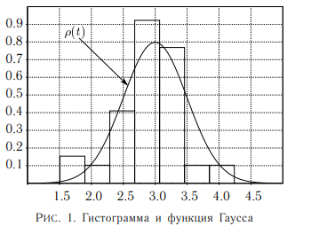
границы интервалов, с | ΔN | ΔN/(N*Δt), 1/c | t, c | ρ0, 1/c
4.65 | 1.00 | 0.23 | 4.6928571429 | 0.21
4.74
4.74 | 3.00 | 0.70 | 4.7785714286 | 0.987
4.82
4.82 | 13.00 | 3.03 | 4.8642857143 | 2.546
4.91
4.91 | 11.00 | 2.57 | 4.95 | 3.601
4.99
4.99 | 20.00 | 4.67 | 5.0357142857 | 2.793
5.08
5.08 | 1.00 | 0.23 | 5.1214285714 | 1.188
5.16
5.16 | 1.00 | 0.23 | 5.2071428571 | 0.277
5.25

